关系图
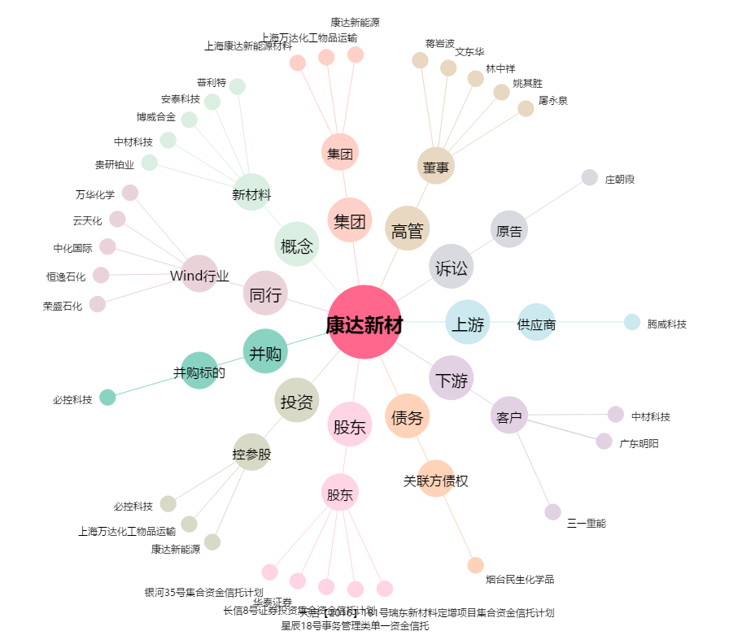
康达新材[002669.SZ] - 关系概览图

